参考

フォーマット引用元
https://secure.resumemaker.jp/wrmk/wrmkj_form.php?form_type=wrmk_jisb4&https=on&mki=true

画面構想
画面構想
データ型
VBオブジェクト

text
textbox
 |  | ※ポスグレのデータ型
 |  | http://www.dbonline.jp/postgresql/type/

date
combobox
text
textbox
textbox

char(7)
textbox
date
combobox

text
textbox

integer
textbox

integer
textbox

text
textbox

text
textbox

integer
textbox

 | ※画像格納について
 | https://www.postgresql.jp/document/7.4/html/jdbc-binary-data.html
botton
bytea

botton

権限の範囲
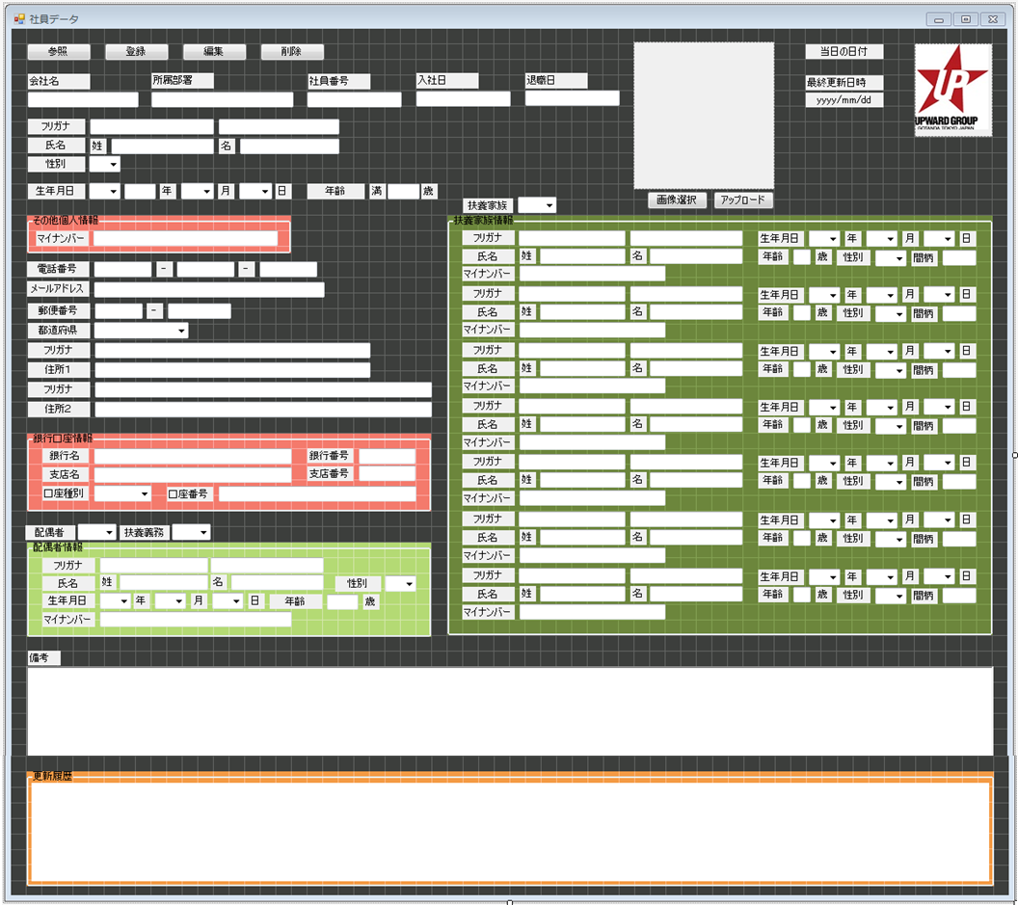
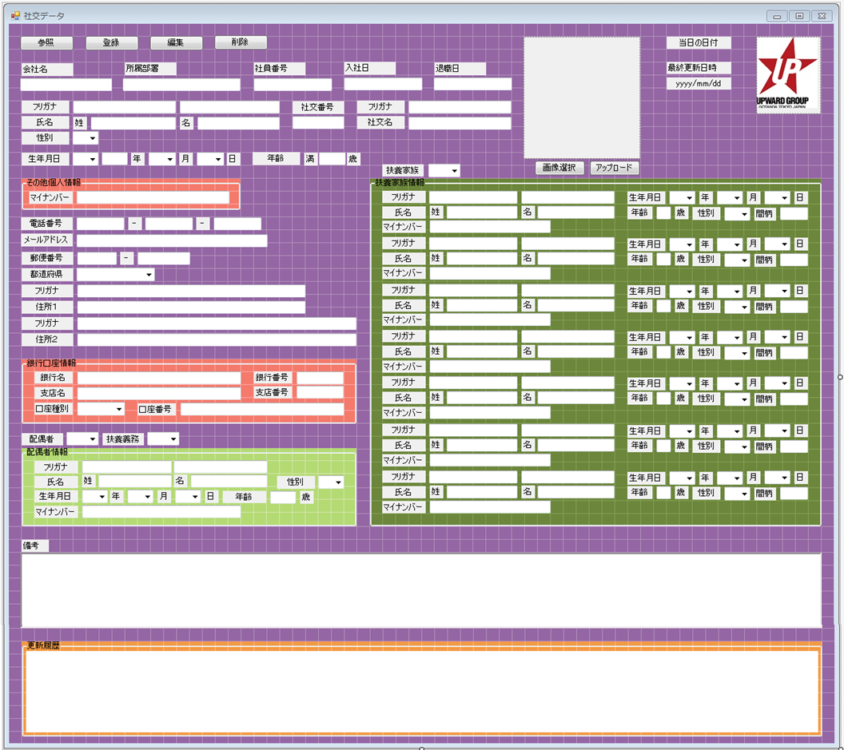
赤枠の範囲の参照権限：
・経理
・開発
その他のID：
赤枠の範囲に存在するオブジェクトそのものを表示させない

一般社員参照イメージ
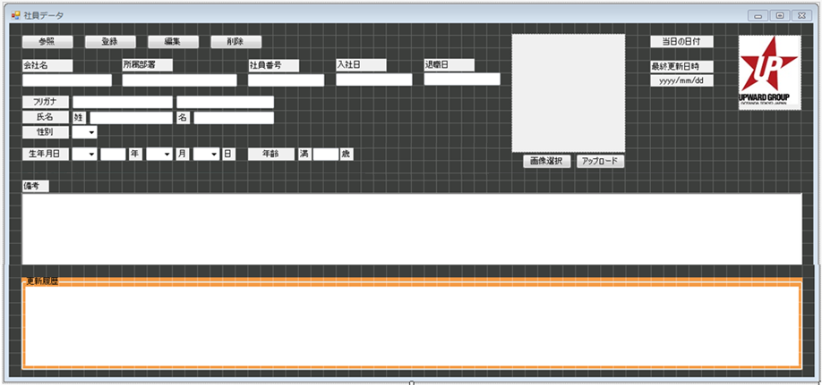
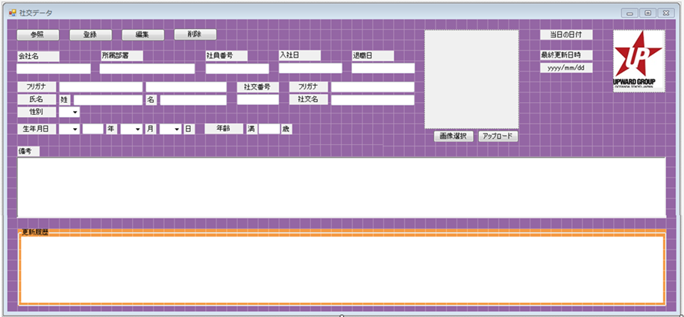
経理・開発以外の権限でアクセスした場合
※イメージ

カラム要件
2015-04-08
カラム要件

 | 必要項目 |  |  |  | 必要カラム |  |  | ※主キー：16進10進
 |  | 社員 |  | 社交 |  | 社員 |  |  |  | 社交
 | 1 | 最終更新日時 | 1 | 最終更新日時 |  | 1 | 主キー |  |  | 1 | 主キー
 | 2 | 会社名 | 2 | 会社名 |  | 2 | 最終更新日時 |  |  | 2 | 最終更新日時
 | 3 | 所属部署 | 3 | 所属部署 |  | 3 | 更新内容（直近） |  |  | 3 | 更新内容（直近）
 | 4 | 社員番号 | 4 | 社員番号 |  | 4 | 会社名 |  |  | 4 | 会社名
 | 5 | 入社日 | 5 | 入社日 |  | 5 | 所属部署 |  |  | 5 | 所属部署
 | 6 | 退職日 | 6 | 退職日 |  | 6 | 社員番号 |  |  | 6 | 社員番号
 | 7 | 写真 | 7 | 写真 |  | 7 | 入社日 |  |  | 7 | 入社日
 | 8 | 苗字（カナ） | 8 | 社交名（カナ） |  | 8 | 退職日 |  |  | 8 | 退職日
 | 9 | 苗字（漢字） | 9 | 社交名（漢字） |  | 9 | 写真 |  |  | 9 | 写真
 | 10 | 名前（カナ） | 10 | 社交番号 |  | 10 | 苗字（カナ） |  |  | 10 | 苗字（カナ）
 | 11 | 名前（漢字） | 11 | 苗字（カナ） |  | 11 | 苗字（漢字） |  |  | 11 | 苗字（漢字）
 | 12 | 性別 | 12 | 苗字（漢字） |  | 12 | 名前（カナ） |  |  | 12 | 名前（カナ）
 | 13 | 生年月日 | 13 | 名前（カナ） |  | 13 | 名前（漢字） |  |  | 13 | 名前（漢字）
 | 14 | マイナンバー | 14 | 名前（漢字） |  | 14 | 性別 |  |  | 14 | 社交番号
 | 15 | 電話番号 | 15 | 性別 |  | 15 | 生年月日 |  |  | 15 | 社交名（カナ）
 | 16 | メールアドレス | 16 | 生年月日 |  | 16 | マイナンバー |  |  | 16 | 社交名（漢字）
 | 17 | 郵便番号 | 17 | マイナンバー |  | 17 | 電話番号 |  |  | 17 | 性別
 | 18 | 住所（カナ） | 18 | 電話番号 |  | 18 | メールアドレス |  |  | 18 | 生年月日
 | 19 | 住所（漢字） | 19 | メールアドレス |  | 19 | 郵便番号 |  |  | 19 | マイナンバー
 | 20 | 銀行名 | 20 | 郵便番号 |  | 20 | 住所（カナ） |  |  | 20 | 電話番号
 | 21 | 銀行番号 | 21 | 住所（カナ） |  | 21 | 住所（漢字） |  |  | 21 | メールアドレス
 | 22 | 支店名 | 22 | 住所（漢字） |  | 22 | 銀行名 |  |  | 22 | 郵便番号 |  | 閲覧・編集制限を要する項目
 | 23 | 支店番号 | 23 | 銀行名 |  | 23 | 銀行番号 |  |  | 23 | 住所（カナ）
 | 24 | 口座種別 | 24 | 銀行番号 |  | 24 | 支店名 |  |  | 24 | 住所（漢字）
 | 25 | 口座番号 | 25 | 支店名 |  | 25 | 支店番号 |  |  | 25 | 銀行名
 | 26 | 配偶者有無 | 26 | 支店番号 |  | 26 | 口座種別 |  |  | 26 | 銀行番号
 | 27 | 配偶者扶養義務 | 27 | 口座種別 |  | 27 | 口座番号 |  |  | 27 | 支店名
 | 28 | 配偶者苗字（カナ） | 28 | 口座番号 |  | 28 | 配偶者有無 |  |  | 28 | 支店番号
 | 29 | 配偶者苗字（漢字） | 29 | 配偶者有無 |  | 29 | 配偶者扶養義務 |  |  | 29 | 口座種別
 | 30 | 配偶者名前（カナ） | 30 | 配偶者扶養義務 |  | 30 | 配偶者苗字（カナ） |  |  | 30 | 口座番号
 | 31 | 配偶者名前（漢字） | 31 | 配偶者苗字（カナ） |  | 31 | 配偶者苗字（漢字） |  |  | 31 | 配偶者有無
 | 32 | 配偶者性別 | 32 | 配偶者苗字（漢字） |  | 32 | 配偶者名前（カナ） |  |  | 32 | 配偶者扶養義務
 | 33 | 配偶者生年月日 | 33 | 配偶者名前（カナ） |  | 33 | 配偶者名前（漢字） |  |  | 33 | 配偶者苗字（カナ）
 | 34 | 配偶者マイナンバー | 34 | 配偶者名前（漢字） |  | 34 | 配偶者性別 |  |  | 34 | 配偶者苗字（漢字）
 | 35 | 扶養家族有無 | 35 | 配偶者性別 |  | 35 | 配偶者生年月日 |  |  | 35 | 配偶者名前（カナ）
 | 36 | 扶養家族苗字（カナ） | 36 | 配偶者生年月日 |  | 36 | 配偶者マイナンバー |  |  | 36 | 配偶者名前（漢字）
 | 37 | 扶養家族苗字（漢字） | 37 | 配偶者マイナンバー |  | 37 | 扶養家族有無 |  |  | 37 | 配偶者性別
 | 38 | 扶養家族名前（カナ） | 38 | 扶養家族有無 |  | 38 | 扶養家族苗字（カナ） |  | 1 | 38 | 配偶者生年月日
 | 39 | 扶養家族名前（漢字） | 39 | 扶養家族苗字（カナ） |  | 39 | 扶養家族苗字（漢字） |  | 1 | 39 | 配偶者マイナンバー
 | 40 | 扶養家族性別 | 40 | 扶養家族苗字（漢字） |  | 40 | 扶養家族名前（カナ） |  | 1 | 40 | 扶養家族有無
 | 41 | 扶養家族生年月日 | 41 | 扶養家族名前（カナ） |  | 41 | 扶養家族名前（漢字） |  | 1 | 41 | 扶養家族苗字（カナ） | 1
 | 42 | 扶養家族マイナンバー | 42 | 扶養家族名前（漢字） |  | 42 | 扶養家族性別 |  | 1 | 42 | 扶養家族苗字（漢字） | 1
 | 43 | 続柄 | 43 | 扶養家族生年月日 |  | 43 | 扶養家族生年月日 |  | 1 | 43 | 扶養家族名前（カナ） | 1
 | 44 | 備考 | 44 | 扶養家族マイナンバー |  | 44 | 扶養家族マイナンバー |  | 1 | 44 | 扶養家族名前（漢字） | 1
 |  |  | 45 | 続柄 |  | 45 | 続柄 |  | 1 | 45 | 扶養家族性別 | 1
 |  |  | 46 | 備考 |  | 46 | 扶養家族苗字（カナ） |  | 2 | 46 | 扶養家族生年月日 | 1
 |  |  |  |  |  | 47 | 扶養家族苗字（漢字） |  | 2 | 47 | 扶養家族マイナンバー | 1
 |  |  |  |  |  | 48 | 扶養家族名前（カナ） |  | 2 | 48 | 続柄 | 1
 |  |  |  |  |  | 49 | 扶養家族名前（漢字） |  | 2 | 49 | 扶養家族苗字（カナ） | 2
最大7人分
 |  |  |  |  |  | 50 | 扶養家族性別 |  | 2 | 50 | 扶養家族苗字（漢字） | 2
 |  |  |  |  |  | 51 | 扶養家族生年月日 |  | 2 | 51 | 扶養家族名前（カナ） | 2
 |  |  |  |  |  | 52 | 扶養家族マイナンバー |  | 2 | 52 | 扶養家族名前（漢字） | 2
 |  |  |  |  |  | 53 | 続柄 |  | 2 | 53 | 扶養家族性別 | 2
 |  |  |  |  |  | 54 | 扶養家族苗字（カナ） |  | 3 | 54 | 扶養家族生年月日 | 2
 |  |  |  |  |  | 55 | 扶養家族苗字（漢字） |  | 3 | 55 | 扶養家族マイナンバー | 2
 |  |  |  |  |  | 56 | 扶養家族名前（カナ） |  | 3 | 56 | 続柄 | 2
 |  |  |  |  |  | 57 | 扶養家族名前（漢字） |  | 3 | 57 | 扶養家族苗字（カナ） | 3
 |  |  |  |  |  | 58 | 扶養家族性別 |  | 3 | 58 | 扶養家族苗字（漢字） | 3
 |  |  |  |  |  | 59 | 扶養家族生年月日 |  | 3 | 59 | 扶養家族名前（カナ） | 3
 |  |  |  |  |  | 60 | 扶養家族マイナンバー |  | 3 | 60 | 扶養家族名前（漢字） | 3
 |  |  |  |  |  | 61 | 続柄 |  | 3 | 61 | 扶養家族性別 | 3
 |  |  |  |  |  | 62 | 扶養家族苗字（カナ） |  | 4 | 62 | 扶養家族生年月日 | 3
 |  |  |  |  |  | 63 | 扶養家族苗字（漢字） |  | 4 | 63 | 扶養家族マイナンバー | 3
 |  |  |  |  |  | 64 | 扶養家族名前（カナ） |  | 4 | 64 | 続柄 | 3
 |  |  |  |  |  | 65 | 扶養家族名前（漢字） |  | 4 | 65 | 扶養家族苗字（カナ） | 4
 |  |  |  |  |  | 66 | 扶養家族性別 |  | 4 | 66 | 扶養家族苗字（漢字） | 4
 |  |  |  |  |  | 67 | 扶養家族生年月日 |  | 4 | 67 | 扶養家族名前（カナ） | 4
 |  |  |  |  |  | 68 | 扶養家族マイナンバー |  | 4 | 68 | 扶養家族名前（漢字） | 4
 |  |  |  |  |  | 69 | 続柄 |  | 4 | 69 | 扶養家族性別 | 4
 |  |  |  |  |  | 70 | 扶養家族苗字（カナ） |  | 5 | 70 | 扶養家族生年月日 | 4
 |  |  |  |  |  | 71 | 扶養家族苗字（漢字） |  | 5 | 71 | 扶養家族マイナンバー | 4
 |  |  |  |  |  | 72 | 扶養家族名前（カナ） |  | 5 | 72 | 続柄 | 4
 |  |  |  |  |  | 73 | 扶養家族名前（漢字） |  | 5 | 73 | 扶養家族苗字（カナ） | 5
 |  |  |  |  |  | 74 | 扶養家族性別 |  | 5 | 74 | 扶養家族苗字（漢字） | 5
 |  |  |  |  |  | 75 | 扶養家族生年月日 |  | 5 | 75 | 扶養家族名前（カナ） | 5
 |  |  |  |  |  | 76 | 扶養家族マイナンバー |  | 5 | 76 | 扶養家族名前（漢字） | 5
 |  |  |  |  |  | 77 | 続柄 |  | 5 | 77 | 扶養家族性別 | 5
 |  |  |  |  |  | 78 | 扶養家族苗字（カナ） |  | 6 | 78 | 扶養家族生年月日 | 5
 |  |  |  |  |  | 79 | 扶養家族苗字（漢字） |  | 6 | 79 | 扶養家族マイナンバー | 5
 |  |  |  |  |  | 80 | 扶養家族名前（カナ） |  | 6 | 80 | 続柄 | 5
 |  |  |  |  |  | 81 | 扶養家族名前（漢字） |  | 6 | 81 | 扶養家族苗字（カナ） | 6
 |  |  |  |  |  | 82 | 扶養家族性別 |  | 6 | 82 | 扶養家族苗字（漢字） | 6
 |  |  |  |  |  | 83 | 扶養家族生年月日 |  | 6 | 83 | 扶養家族名前（カナ） | 6
 |  |  |  |  |  | 84 | 扶養家族マイナンバー |  | 6 | 84 | 扶養家族名前（漢字） | 6
 |  |  |  |  |  | 85 | 続柄 |  | 6 | 85 | 扶養家族性別 | 6
 |  |  |  |  |  | 86 | 扶養家族苗字（カナ） |  | 7 | 86 | 扶養家族生年月日 | 6
 |  |  |  |  |  | 87 | 扶養家族苗字（漢字） |  | 7 | 87 | 扶養家族マイナンバー | 6
 |  |  |  |  |  | 88 | 扶養家族名前（カナ） |  | 7 | 88 | 続柄 | 6
 |  |  |  |  |  | 89 | 扶養家族名前（漢字） |  | 7 | 89 | 扶養家族苗字（カナ） | 7
 |  |  |  |  |  | 90 | 扶養家族性別 |  | 7 | 90 | 扶養家族苗字（漢字） | 7
 |  |  |  |  |  | 91 | 扶養家族生年月日 |  | 7 | 91 | 扶養家族名前（カナ） | 7
 |  |  |  |  |  | 92 | 扶養家族マイナンバー |  | 7 | 92 | 扶養家族名前（漢字） | 7
 |  |  |  |  |  | 93 | 続柄 |  | 7 | 93 | 扶養家族性別 | 7
 |  |  |  |  |  | 94 | 備考 |  |  | 94 | 扶養家族生年月日 | 7
 |  |  |  |  |  |  |  |  |  | 95 | 扶養家族マイナンバー | 7
 |  |  |  |  |  |  |  |  |  | 96 | 続柄 | 7
 |  |  |  |  |  |  |  |  |  | 97 | 備考

カラム要件 (3)
2015-04-07
カラム要件

 | 必要項目 |  |  |  | 必要カラム |  |  | ※主キー：16進10進
 |  | 社員 |  | 社交 |  | 社員 |  |  |  | 社交
 | 1 | 最終更新日時 | 1 | 最終更新日時 |  | 1 | 主キー |  |  | 1 | 主キー
 | 2 | 会社名 | 2 | 会社名 |  | 2 | 最終更新日時 |  |  | 2 | 最終更新日時
 | 3 | 所属部署 | 3 | 所属部署 |  | 3 | 更新内容（直近） |  |  | 3 | 更新内容（直近）
 | 4 | 社員番号 | 4 | 社員番号 |  | 4 | 会社名 |  |  | 4 | 会社名
 | 5 | 入社日 | 5 | 入社日 |  | 5 | 所属部署 |  |  | 5 | 所属部署
 | 6 | 退職日 | 6 | 退職日 |  | 6 | 社員番号 |  |  | 6 | 社員番号
 | 7 | 写真 | 7 | 写真 |  | 7 | 入社日 |  |  | 7 | 入社日
 | 8 | 苗字（カナ） | 8 | 社交名（カナ） |  | 8 | 退職日 |  |  | 8 | 退職日
 | 9 | 苗字（漢字） | 9 | 社交名（漢字） |  | 9 | 写真 |  |  | 9 | 写真
 | 10 | 名前（カナ） | 10 | 社交番号 |  | 10 | 苗字（カナ） |  |  | 10 | 苗字（カナ）
 | 11 | 名前（漢字） | 11 | 苗字（カナ） |  | 11 | 苗字（漢字） |  |  | 11 | 苗字（漢字）
 | 12 | 性別 | 12 | 苗字（漢字） |  | 12 | 名前（カナ） |  |  | 12 | 名前（カナ）
 | 13 | 生年月日 | 13 | 名前（カナ） |  | 13 | 名前（漢字） |  |  | 13 | 名前（漢字）
 | 14 | マイナンバー | 14 | 名前（漢字） |  | 14 | 性別 |  |  | 14 | 社交番号
 | 15 | 電話番号 | 15 | 性別 |  | 15 | 生年月日 |  |  | 15 | 社交名（カナ）
 | 16 | メールアドレス | 16 | 生年月日 |  | 16 | マイナンバー |  |  | 16 | 社交名（漢字）
 | 17 | 郵便番号 | 17 | マイナンバー |  | 17 | 電話番号 |  |  | 17 | 性別
 | 18 | 住所（カナ） | 18 | 電話番号 |  | 18 | メールアドレス |  |  | 18 | 生年月日
 | 19 | 住所（漢字） | 19 | メールアドレス |  | 19 | 郵便番号 |  |  | 19 | マイナンバー
 | 20 | 銀行名 | 20 | 郵便番号 |  | 20 | 住所（カナ） |  |  | 20 | 電話番号
 | 21 | 支店名 | 21 | 住所（カナ） |  | 21 | 住所（漢字） |  |  | 21 | メールアドレス
 | 22 | 口座種別 | 22 | 住所（漢字） |  | 22 | 銀行名 |  |  | 22 | 郵便番号 |  | 閲覧・編集制限を要する項目
 | 23 | 口座番号 | 23 | 銀行名 |  | 23 | 支店名 |  |  | 23 | 住所（カナ）
 | 24 | 配偶者有無 | 24 | 支店名 |  | 24 | 口座種別 |  |  | 24 | 住所（漢字）
 | 25 | 配偶者苗字（カナ） | 25 | 口座種別 |  | 25 | 口座番号 |  |  | 25 | 銀行名
 | 26 | 配偶者苗字（漢字） | 26 | 口座番号 |  | 26 | 配偶者有無 |  |  | 26 | 支店名
 | 27 | 配偶者名前（カナ） | 27 | 配偶者有無 |  | 27 | 配偶者苗字（カナ） |  |  | 27 | 口座種別
 | 28 | 配偶者名前（漢字） | 28 | 配偶者苗字（カナ） |  | 28 | 配偶者苗字（漢字） |  |  | 28 | 口座番号
 | 29 | 配偶者性別 | 29 | 配偶者苗字（漢字） |  | 29 | 配偶者名前（カナ） |  |  | 29 | 配偶者有無
 | 30 | 配偶者生年月日 | 30 | 配偶者名前（カナ） |  | 30 | 配偶者名前（漢字） |  |  | 30 | 配偶者苗字（カナ）
 | 31 | 配偶者マイナンバー | 31 | 配偶者名前（漢字） |  | 31 | 配偶者性別 |  |  | 31 | 配偶者苗字（漢字）
 | 32 | 扶養家族有無 | 32 | 配偶者性別 |  | 32 | 配偶者生年月日 |  |  | 32 | 配偶者名前（カナ）
 | 33 | 扶養家族苗字（カナ） | 33 | 配偶者生年月日 |  | 33 | 配偶者マイナンバー |  |  | 33 | 配偶者名前（漢字）
 | 34 | 扶養家族苗字（漢字） | 34 | 配偶者マイナンバー |  | 34 | 扶養家族有無 |  |  | 34 | 配偶者性別
 | 35 | 扶養家族名前（カナ） | 35 | 扶養家族有無 |  | 35 | 扶養家族苗字（カナ） |  | 1 | 35 | 配偶者生年月日
 | 36 | 扶養家族名前（漢字） | 36 | 扶養家族苗字（カナ） |  | 36 | 扶養家族苗字（漢字） |  | 1 | 36 | 配偶者マイナンバー
 | 37 | 扶養家族性別 | 37 | 扶養家族苗字（漢字） |  | 37 | 扶養家族名前（カナ） |  | 1 | 37 | 扶養家族有無
 | 38 | 扶養家族生年月日 | 38 | 扶養家族名前（カナ） |  | 38 | 扶養家族名前（漢字） |  | 1 | 38 | 扶養家族苗字（カナ） | 1
 | 39 | 扶養家族マイナンバー | 39 | 扶養家族名前（漢字） |  | 39 | 扶養家族性別 |  | 1 | 39 | 扶養家族苗字（漢字） | 1
 | 40 | 続柄 | 40 | 扶養家族生年月日 |  | 40 | 扶養家族生年月日 |  | 1 | 40 | 扶養家族名前（カナ） | 1
 | 41 | 備考 | 41 | 扶養家族マイナンバー |  | 41 | 扶養家族マイナンバー |  | 1 | 41 | 扶養家族名前（漢字） | 1
 |  |  | 42 | 続柄 |  | 42 | 続柄 |  | 1 | 42 | 扶養家族性別 | 1
 |  |  | 43 | 備考 |  | 43 | 扶養家族苗字（カナ） |  | 2 | 43 | 扶養家族生年月日 | 1
 |  |  |  |  |  | 44 | 扶養家族苗字（漢字） |  | 2 | 44 | 扶養家族マイナンバー | 1
 |  |  |  |  |  | 45 | 扶養家族名前（カナ） |  | 2 | 45 | 続柄 | 1
 |  |  |  |  |  | 46 | 扶養家族名前（漢字） |  | 2 | 46 | 扶養家族苗字（カナ） | 2
 |  |  |  |  |  | 47 | 扶養家族性別 |  | 2 | 47 | 扶養家族苗字（漢字） | 2
 |  |  |  |  |  | 48 | 扶養家族生年月日 |  | 2 | 48 | 扶養家族名前（カナ） | 2
 |  |  |  |  |  | 49 | 扶養家族マイナンバー |  | 2 | 49 | 扶養家族名前（漢字） | 2
最大7人分
 |  |  |  |  |  | 50 | 続柄 |  | 2 | 50 | 扶養家族性別 | 2
 |  |  |  |  |  | 51 | 扶養家族苗字（カナ） |  | 3 | 51 | 扶養家族生年月日 | 2
 |  |  |  |  |  | 52 | 扶養家族苗字（漢字） |  | 3 | 52 | 扶養家族マイナンバー | 2
 |  |  |  |  |  | 53 | 扶養家族名前（カナ） |  | 3 | 53 | 続柄 | 2
 |  |  |  |  |  | 54 | 扶養家族名前（漢字） |  | 3 | 54 | 扶養家族苗字（カナ） | 3
 |  |  |  |  |  | 55 | 扶養家族性別 |  | 3 | 55 | 扶養家族苗字（漢字） | 3
 |  |  |  |  |  | 56 | 扶養家族生年月日 |  | 3 | 56 | 扶養家族名前（カナ） | 3
 |  |  |  |  |  | 57 | 扶養家族マイナンバー |  | 3 | 57 | 扶養家族名前（漢字） | 3
 |  |  |  |  |  | 58 | 続柄 |  | 3 | 58 | 扶養家族性別 | 3
 |  |  |  |  |  | 59 | 扶養家族苗字（カナ） |  | 4 | 59 | 扶養家族生年月日 | 3
 |  |  |  |  |  | 60 | 扶養家族苗字（漢字） |  | 4 | 60 | 扶養家族マイナンバー | 3
 |  |  |  |  |  | 61 | 扶養家族名前（カナ） |  | 4 | 61 | 続柄 | 3
 |  |  |  |  |  | 62 | 扶養家族名前（漢字） |  | 4 | 62 | 扶養家族苗字（カナ） | 4
 |  |  |  |  |  | 63 | 扶養家族性別 |  | 4 | 63 | 扶養家族苗字（漢字） | 4
 |  |  |  |  |  | 64 | 扶養家族生年月日 |  | 4 | 64 | 扶養家族名前（カナ） | 4
 |  |  |  |  |  | 65 | 扶養家族マイナンバー |  | 4 | 65 | 扶養家族名前（漢字） | 4
 |  |  |  |  |  | 66 | 続柄 |  | 4 | 66 | 扶養家族性別 | 4
 |  |  |  |  |  | 67 | 扶養家族苗字（カナ） |  | 5 | 67 | 扶養家族生年月日 | 4
 |  |  |  |  |  | 68 | 扶養家族苗字（漢字） |  | 5 | 68 | 扶養家族マイナンバー | 4
 |  |  |  |  |  | 69 | 扶養家族名前（カナ） |  | 5 | 69 | 続柄 | 4
 |  |  |  |  |  | 70 | 扶養家族名前（漢字） |  | 5 | 70 | 扶養家族苗字（カナ） | 5
 |  |  |  |  |  | 71 | 扶養家族性別 |  | 5 | 71 | 扶養家族苗字（漢字） | 5
 |  |  |  |  |  | 72 | 扶養家族生年月日 |  | 5 | 72 | 扶養家族名前（カナ） | 5
 |  |  |  |  |  | 73 | 扶養家族マイナンバー |  | 5 | 73 | 扶養家族名前（漢字） | 5
 |  |  |  |  |  | 74 | 続柄 |  | 5 | 74 | 扶養家族性別 | 5
 |  |  |  |  |  | 75 | 扶養家族苗字（カナ） |  | 6 | 75 | 扶養家族生年月日 | 5
 |  |  |  |  |  | 76 | 扶養家族苗字（漢字） |  | 6 | 76 | 扶養家族マイナンバー | 5
 |  |  |  |  |  | 77 | 扶養家族名前（カナ） |  | 6 | 77 | 続柄 | 5
 |  |  |  |  |  | 78 | 扶養家族名前（漢字） |  | 6 | 78 | 扶養家族苗字（カナ） | 6
 |  |  |  |  |  | 79 | 扶養家族性別 |  | 6 | 79 | 扶養家族苗字（漢字） | 6
 |  |  |  |  |  | 80 | 扶養家族生年月日 |  | 6 | 80 | 扶養家族名前（カナ） | 6
 |  |  |  |  |  | 81 | 扶養家族マイナンバー |  | 6 | 81 | 扶養家族名前（漢字） | 6
 |  |  |  |  |  | 82 | 続柄 |  | 6 | 82 | 扶養家族性別 | 6
 |  |  |  |  |  | 83 | 扶養家族苗字（カナ） |  | 7 | 83 | 扶養家族生年月日 | 6
 |  |  |  |  |  | 84 | 扶養家族苗字（漢字） |  | 7 | 84 | 扶養家族マイナンバー | 6
 |  |  |  |  |  | 85 | 扶養家族名前（カナ） |  | 7 | 85 | 続柄 | 6
 |  |  |  |  |  | 86 | 扶養家族名前（漢字） |  | 7 | 86 | 扶養家族苗字（カナ） | 7
 |  |  |  |  |  | 87 | 扶養家族性別 |  | 7 | 87 | 扶養家族苗字（漢字） | 7
 |  |  |  |  |  | 88 | 扶養家族生年月日 |  | 7 | 88 | 扶養家族名前（カナ） | 7
 |  |  |  |  |  | 89 | 扶養家族マイナンバー |  | 7 | 89 | 扶養家族名前（漢字） | 7
 |  |  |  |  |  | 90 | 続柄 |  | 7 | 90 | 扶養家族性別 | 7
 |  |  |  |  |  | 91 | 備考 |  |  | 91 | 扶養家族生年月日 | 7
 |  |  |  |  |  |  |  |  |  | 92 | 扶養家族マイナンバー | 7
 |  |  |  |  |  |  |  |  |  | 93 | 続柄 | 7
 |  |  |  |  |  |  |  |  |  | 94 | 備考

画面設計案１（社員） (3)
画面設計案１（社員）
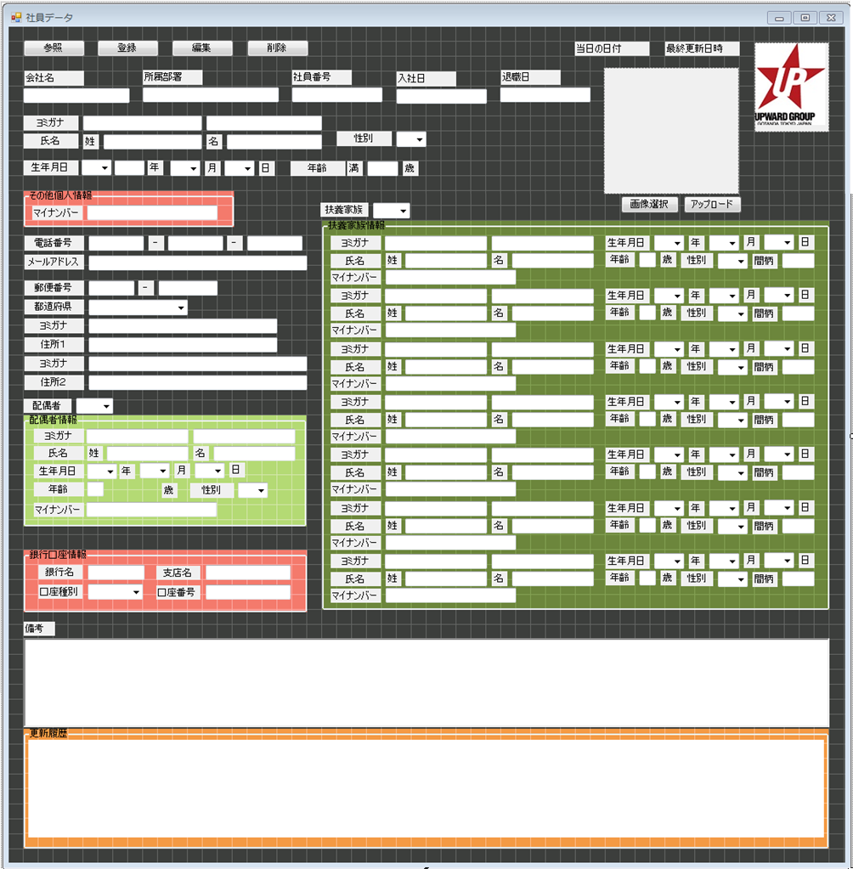
1 | 会社名 |  | 参照 |  | 登録 |  | 編集 |  |  | 削除 |  |  |  | 当日の日付などなど
2 | 所属部署 |  |  |  |  |  |  |  |  |  |  |  |  |  |  |  |  |  |  |  |  |  | 28
3 | 社員番号 |  | 会社名 |  | 1 |  |  |  | 入社日 |  |  | 15

4 | 苗字（カナ）
5 | 苗字（漢字）
6 | 名前（カナ） |  | 所属部署 |  | 2 |  |  |  | 退職日 |  |  | 16
7 | 名前（漢字）
8 | 性別
9 | 生年月日 |  | 社員番号 |  | 3
10 | 電話番号
11 | メールアドレス
12 | 郵便番号 |  | 氏名
13 | 住所（カナ） |  | ミョウジ |  | 4 | ナマエ |  |  | 6 |  |  | 性別 | 8
14 | 住所（漢字） |  | 苗字 |  | 5 | 名前 |  |  | 7 |  |  |  | ▼ |  |  |  | 画像選択 |  |  |  | アップロード
15 | 入社日
16 | 退職日 |  | 生年月日 |  | 8
17 | 銀行名 |  | 年号 | ▼ |  | 年 |  | ▼ | 月 |  | ▼ | 日 | 満 | 歳
18 | 支店名
19 | 口座種別 |  | 電話番号 |  | 10 |  |  |  |  |  |  |  |  |  |  | 扶養家族
20 | 口座番号 |  |  | - |  |  |  | - |  |  |  |  |  |  |  | 有無 |  | ▼
21 | 扶養家族苗字（カナ） |  |  |  |  |  |  |  |  |  |  |  |  |  |  | 氏名
22 | 扶養家族苗字（漢字） |  | メールアドレス |  |  | 11 |  |  |  |  |  |  |  |  |  | ミョウジ |  |  | 21 | ナマエ |  | 23 | 生年月日 | 25
23 | 扶養家族名前（カナ） |  |  |  |  |  |  |  |  |  |  |  |  |  | 1 | 苗字 |  |  | 22 | 名前 |  | 24 | 続柄 | 26
24 | 扶養家族名前（漢字） |  |  |  |  |  |  |  |  |  |  |  |  |  |  | ミョウジ |  |  | 21 | ナマエ |  | 23 | 生年月日 | 25
25 | 扶養家族生年月日 |  | 郵便番号 |  | 12 |  |  |  |  |  |  |  |  |  | 2 | 苗字 |  |  | 22 | 名前 |  | 24 | 続柄 | 26
26 | 続柄 |  |  | - |  |  |  |  |  |  |  |  |  |  |  | ミョウジ |  |  | 21 | ナマエ |  | 23 | 生年月日 | 25
27 | 備考 |  |  |  |  |  |  |  |  |  |  |  |  |  | 3 | 苗字 |  |  | 22 | 名前 |  | 24 | 続柄 | 26
28 | 写真 |  | 住所 | 13 | 14 |  |  |  |  |  |  |  |  |  |  | ミョウジ |  |  | 21 | ナマエ |  | 23 | 生年月日 | 25
 |  |  | 県 | ▼ |  |  |  |  |  |  |  |  |  |  | 4 | 苗字 |  |  | 22 | 名前 |  | 24 | 続柄 | 26
 |  |  | 住所１（カナ） |  |  |  |  |  |  |  |  |  |  |  |  | ミョウジ |  |  | 21 | ナマエ |  | 23 | 生年月日 | 25
 |  |  | 住所１ |  |  |  |  |  |  |  |  |  |  |  | 5 | 苗字 |  |  | 22 | 名前 |  | 24 | 続柄 | 26
 |  |  | 住所２（カナ） |  |  |  |  |  |  |  |  |  |  |  |  | ミョウジ |  |  | 21 | ナマエ |  | 23 | 生年月日 | 25
 |  |  | 住所２ |  |  |  |  |  |  |  |  |  |  |  | 6 | 苗字 |  |  | 22 | 名前 |  | 24 | 続柄 | 26
 |  |  |  |  |  |  |  |  |  |  |  |  |  |  |  | ミョウジ |  |  | 21 | ナマエ |  | 23 | 生年月日 | 25
 |  |  | 銀行口座情報 |  |  |  |  |  |  |  |  |  |  |  | 7 | 苗字 |  |  | 22 | 名前 |  | 24 | 続柄 | 26
 |  | 17 | 銀行名
 |  | 18 | 支店名
 |  | 19 | 口座種別 |  |  | ▼
 |  | 20 | 口座番号

 |  |  | 備考 | 27

カラム要件 (2)
カラム要件 |  |  |  |  |  |  |  |  |  |  |  |  | 銀行口座
 |  |  |  |  |  |  |  |  |  |  |  |  | (1)銀行名 (2)支店名 (3)口座種別 (4)口座番号

 | 必要項目 |  |  |  | 必要カラム |  |  | ※主キーどうしようかな状態
 |  | 社員 |  | 社交 |  | 社員 |  |  |  | 社交
 | 1 | 会社名 | 1 | 会社名 |  | 1 | 会社名 |  |  | 1 | 会社名
 | 2 | 所属部署 | 2 | 所属部署 |  | 2 | 所属部署 |  |  | 2 | 所属部署
 | 3 | 社員番号 | 3 | 社員番号 |  | 3 | 社員番号 |  |  | 3 | 社員番号
 | 4 | 苗字（カナ） | 4 | 源氏名（カナ） |  | 4 | 苗字（カナ） |  |  | 4 | 源氏名（カナ）
 | 5 | 苗字（漢字） | 5 | 源氏名（漢字） |  | 5 | 苗字（漢字） |  |  | 5 | 源氏名（漢字）
 | 6 | 名前（カナ） | 6 | 社交番号 |  | 6 | 名前（カナ） |  |  | 6 | 社交番号
 | 7 | 名前（漢字） | 7 | 苗字（カナ） |  | 7 | 名前（漢字） |  |  | 7 | 苗字（カナ）
 | 8 | 性別 | 8 | 苗字（漢字） |  | 8 | 性別 |  |  | 8 | 苗字（漢字）
 | 9 | 生年月日 | 9 | 名前（カナ） |  | 9 | 生年月日 |  |  | 9 | 名前（カナ）
 | 10 | 電話番号 | 10 | 名前（漢字） |  | 10 | 電話番号 |  |  | 10 | 名前（漢字）
 | 11 | メールアドレス | 11 | 性別 |  | 11 | メールアドレス |  |  | 11 | 性別
 | 12 | 郵便番号 | 12 | 生年月日 |  | 12 | 郵便番号 |  |  | 12 | 生年月日
 | 13 | 住所（カナ） | 13 | 電話番号 |  | 13 | 住所（カナ） |  |  | 13 | 電話番号
 | 14 | 住所（漢字） | 14 | メールアドレス |  | 14 | 住所（漢字） |  |  | 14 | メールアドレス
 | 15 | 入社日 | 15 | 郵便番号 |  | 15 | 入社日 |  |  | 15 | 郵便番号
 | 16 | 退職日 | 16 | 住所（カナ） |  | 16 | 退職日 |  |  | 16 | 住所（カナ）
 | 17 | 銀行名 | 17 | 住所（漢字） |  | 17 | 銀行名 |  |  | 17 | 住所（漢字）
 | 18 | 支店名 | 18 | 入社日 |  | 18 | 支店名 |  |  | 18 | 入社日
 | 19 | 口座種別 | 19 | 退職日 |  | 19 | 口座種別 |  |  | 19 | 退職日
 | 20 | 口座番号 | 20 | 銀行名 |  | 20 | 口座番号 |  |  | 20 | 銀行名
 | 21 | 扶養家族苗字（カナ） | 21 | 支店名 |  | 21 | 扶養家族苗字（カナ） |  | 1 | 21 | 支店名
 | 22 | 扶養家族苗字（漢字） | 22 | 口座種別 |  | 22 | 扶養家族苗字（漢字） |  | 1 | 22 | 口座種別
 | 23 | 扶養家族名前（カナ） | 23 | 口座番号 |  | 23 | 扶養家族名前（カナ） |  | 1 | 23 | 口座番号
 | 24 | 扶養家族名前（漢字） | 24 | 扶養家族苗字（カナ） |  | 24 | 扶養家族名前（漢字） |  | 1 | 24 | 扶養家族苗字（カナ） | 1
 | 25 | 扶養家族生年月日 | 25 | 扶養家族苗字（漢字） |  | 25 | 扶養家族生年月日 |  | 1 | 25 | 扶養家族苗字（漢字） | 1
 | 26 | 続柄 | 26 | 扶養家族名前（カナ） |  | 26 | 続柄 |  | 1 | 26 | 扶養家族名前（カナ） | 1
 | 27 | 備考 | 27 | 扶養家族名前（漢字） |  | 27 | 扶養家族苗字（カナ） |  | 2 | 27 | 扶養家族名前（漢字） | 1
 | 28 | 写真 | 28 | 扶養家族生年月日 |  | 28 | 扶養家族苗字（漢字） |  | 2 | 28 | 扶養家族生年月日 | 1
 |  |  | 29 | 続柄 |  | 29 | 扶養家族名前（カナ） |  | 2 | 29 | 続柄 | 1
 |  |  | 30 | 備考 |  | 30 | 扶養家族名前（漢字） |  | 2 | 30 | 扶養家族苗字（カナ） | 2
 |  |  | 31 | 写真 |  | 31 | 扶養家族生年月日 |  | 2 | 31 | 扶養家族苗字（漢字） | 2
 |  |  |  |  |  | 32 | 続柄 |  | 2 | 32 | 扶養家族名前（カナ） | 2
 |  |  |  |  |  | 33 | 扶養家族苗字（カナ） |  | 3 | 33 | 扶養家族名前（漢字） | 2
最大7人分
 |  |  |  |  |  | 34 | 扶養家族苗字（漢字） |  | 3 | 34 | 扶養家族生年月日 | 2
 |  |  |  |  |  | 35 | 扶養家族名前（カナ） |  | 3 | 35 | 続柄 | 2
 |  |  |  |  |  | 36 | 扶養家族名前（漢字） |  | 3 | 36 | 扶養家族苗字（カナ） | 3
 |  |  |  |  |  | 37 | 扶養家族生年月日 |  | 3 | 37 | 扶養家族苗字（漢字） | 3
 |  |  |  |  |  | 38 | 続柄 |  | 3 | 38 | 扶養家族名前（カナ） | 3
 |  |  |  |  |  | 39 | 扶養家族苗字（カナ） |  | 4 | 39 | 扶養家族名前（漢字） | 3
 |  |  |  |  |  | 40 | 扶養家族苗字（漢字） |  | 4 | 40 | 扶養家族生年月日 | 3
 |  |  |  |  |  | 41 | 扶養家族名前（カナ） |  | 4 | 41 | 続柄 | 3
 |  |  |  |  |  | 42 | 扶養家族名前（漢字） |  | 4 | 42 | 扶養家族苗字（カナ） | 4
 |  |  |  |  |  | 43 | 扶養家族生年月日 |  | 4 | 43 | 扶養家族苗字（漢字） | 4
 |  |  |  |  |  | 44 | 続柄 |  | 4 | 44 | 扶養家族名前（カナ） | 4
 |  |  |  |  |  | 45 | 扶養家族苗字（カナ） |  | 5 | 45 | 扶養家族名前（漢字） | 4
 |  |  |  |  |  | 46 | 扶養家族苗字（漢字） |  | 5 | 46 | 扶養家族生年月日 | 4
 |  |  |  |  |  | 47 | 扶養家族名前（カナ） |  | 5 | 47 | 続柄 | 4
 |  |  |  |  |  | 48 | 扶養家族名前（漢字） |  | 5 | 48 | 扶養家族苗字（カナ） | 5
 |  |  |  |  |  | 49 | 扶養家族生年月日 |  | 5 | 49 | 扶養家族苗字（漢字） | 5
 |  |  |  |  |  | 50 | 続柄 |  | 5 | 50 | 扶養家族名前（カナ） | 5
 |  |  |  |  |  | 51 | 扶養家族苗字（カナ） |  | 6 | 51 | 扶養家族名前（漢字） | 5
 |  |  |  |  |  | 52 | 扶養家族苗字（漢字） |  | 6 | 52 | 扶養家族生年月日 | 5
 |  |  |  |  |  | 53 | 扶養家族名前（カナ） |  | 6 | 53 | 続柄 | 5
 |  |  |  |  |  | 54 | 扶養家族名前（漢字） |  | 6 | 54 | 扶養家族苗字（カナ） | 6
 |  |  |  |  |  | 55 | 扶養家族生年月日 |  | 6 | 55 | 扶養家族苗字（漢字） | 6
 |  |  |  |  |  | 56 | 続柄 |  | 6 | 56 | 扶養家族名前（カナ） | 6
 |  |  |  |  |  | 57 | 扶養家族苗字（カナ） |  | 7 | 57 | 扶養家族名前（漢字） | 6
 |  |  |  |  |  | 58 | 扶養家族苗字（漢字） |  | 7 | 58 | 扶養家族生年月日 | 6
 |  |  |  |  |  | 59 | 扶養家族名前（カナ） |  | 7 | 59 | 続柄 | 6
 |  |  |  |  |  | 60 | 扶養家族名前（漢字） |  | 7 | 60 | 扶養家族苗字（カナ） | 7
 |  |  |  |  |  | 61 | 扶養家族生年月日 |  | 7 | 61 | 扶養家族苗字（漢字） | 7
 |  |  |  |  |  | 62 | 続柄 |  | 7 | 62 | 扶養家族名前（カナ） | 7
 |  |  |  |  |  | 63 | 備考 |  |  | 63 | 扶養家族名前（漢字） | 7
 |  |  |  |  |  | 64 | 写真 |  |  | 64 | 扶養家族生年月日 | 7
 |  |  |  |  |  |  |  |  |  | 65 | 続柄 | 7
 |  |  |  |  |  |  |  |  |  | 66 | 備考
 |  |  |  |  |  |  |  |  |  | 67 | 写真

画面設計案１（社員）
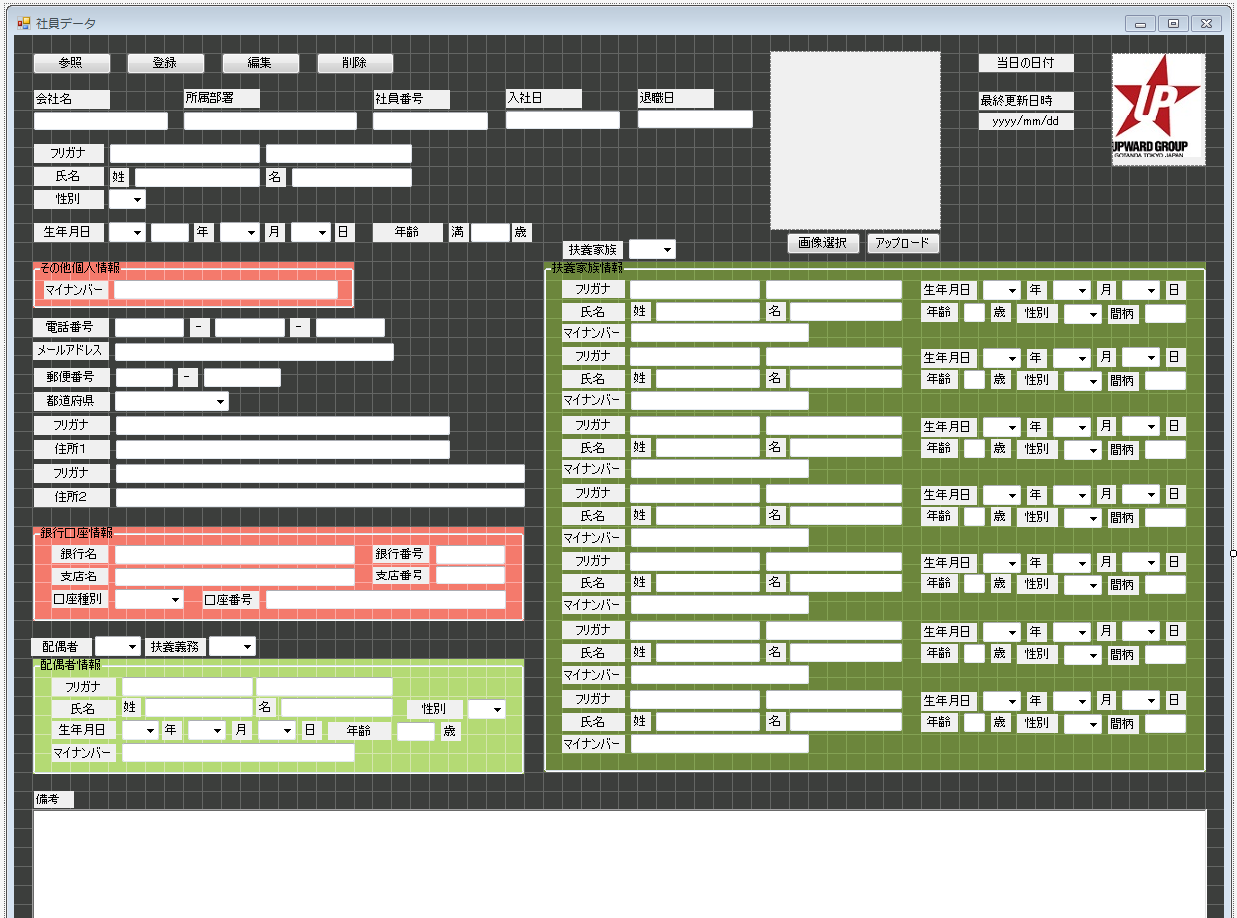
画面設計案１（社員）

1 | 会社名 |  | 参照 |  | 登録 |  | 編集 |  |  | 削除 |  |  |  | 当日の日付などなど
2 | 所属部署 |  |  |  |  |  |  |  |  |  |  |  |  |  |  |  |  |  |  |  |  |  | 28
3 | 社員番号 |  | 会社名 |  | 1 |  |  |  | 入社日 |  |  | 15
4 | 苗字（カナ）
5 | 苗字（漢字）
6 | 名前（カナ） |  | 所属部署 |  | 2 |  |  |  | 退職日 |  |  | 16
7 | 名前（漢字）
8 | 性別
9 | 生年月日 |  | 社員番号 |  | 3
10 | 電話番号
11 | メールアドレス
12 | 郵便番号 |  | 氏名
13 | 住所（カナ） |  | ミョウジ |  | 4 | ナマエ |  |  | 6 |  |  | 性別 | 8
14 | 住所（漢字） |  | 苗字 |  | 5 | 名前 |  |  | 7 |  |  |  | ▼ |  |  |  | 画像選択 |  |  |  | アップロード
15 | 入社日
16 | 退職日 |  | 生年月日 |  | 8
17 | 銀行名 |  | 年号 | ▼ |  | 年 |  | ▼ | 月 |  | ▼ | 日 | 満 | 歳
18 | 支店名
19 | 口座種別 |  | 電話番号 |  | 10 |  |  |  |  |  |  |  |  |  |  | 扶養家族
20 | 口座番号 |  |  | - |  |  |  | - |  |  |  |  |  |  |  | 有無 |  | ▼
21 | 扶養家族苗字（カナ） |  |  |  |  |  |  |  |  |  |  |  |  |  |  | 氏名
22 | 扶養家族苗字（漢字） |  | メールアドレス |  |  | 11 |  |  |  |  |  |  |  |  |  | ミョウジ |  |  | 21 | ナマエ |  | 23 | 生年月日 | 25
23 | 扶養家族名前（カナ） |  |  |  |  |  |  |  |  |  |  |  |  |  | 1 | 苗字 |  |  | 22 | 名前 |  | 24 | 続柄 | 26
24 | 扶養家族名前（漢字） |  |  |  |  |  |  |  |  |  |  |  |  |  |  | ミョウジ |  |  | 21 | ナマエ |  | 23 | 生年月日 | 25
25 | 扶養家族生年月日 |  | 郵便番号 |  | 12 |  |  |  |  |  |  |  |  |  | 2 | 苗字 |  |  | 22 | 名前 |  | 24 | 続柄 | 26
26 | 続柄 |  |  | - |  |  |  |  |  |  |  |  |  |  |  | ミョウジ |  |  | 21 | ナマエ |  | 23 | 生年月日 | 25
27 | 備考 |  |  |  |  |  |  |  |  |  |  |  |  |  | 3 | 苗字 |  |  | 22 | 名前 |  | 24 | 続柄 | 26
28 | 写真 |  | 住所 | 13 | 14 |  |  |  |  |  |  |  |  |  |  | ミョウジ |  |  | 21 | ナマエ |  | 23 | 生年月日 | 25
 |  |  | 県 | ▼ |  |  |  |  |  |  |  |  |  |  | 4 | 苗字 |  |  | 22 | 名前 |  | 24 | 続柄 | 26
 |  |  | 住所１（カナ） |  |  |  |  |  |  |  |  |  |  |  |  | ミョウジ |  |  | 21 | ナマエ |  | 23 | 生年月日 | 25
 |  |  | 住所１ |  |  |  |  |  |  |  |  |  |  |  | 5 | 苗字 |  |  | 22 | 名前 |  | 24 | 続柄 | 26
 |  |  | 住所２（カナ） |  |  |  |  |  |  |  |  |  |  |  |  | ミョウジ |  |  | 21 | ナマエ |  | 23 | 生年月日 | 25
 |  |  | 住所２ |  |  |  |  |  |  |  |  |  |  |  | 6 | 苗字 |  |  | 22 | 名前 |  | 24 | 続柄 | 26
 |  |  |  |  |  |  |  |  |  |  |  |  |  |  |  | ミョウジ |  |  | 21 | ナマエ |  | 23 | 生年月日 | 25
 |  |  | 銀行口座情報 |  |  |  |  |  |  |  |  |  |  |  | 7 | 苗字 |  |  | 22 | 名前 |  | 24 | 続柄 | 26
 |  | 17 | 銀行名
 |  | 18 | 支店名
 |  | 19 | 口座種別 |  |  | ▼
 |  | 20 | 口座番号

 |  |  | 備考 | 27

画面設計案１（社員） (2)
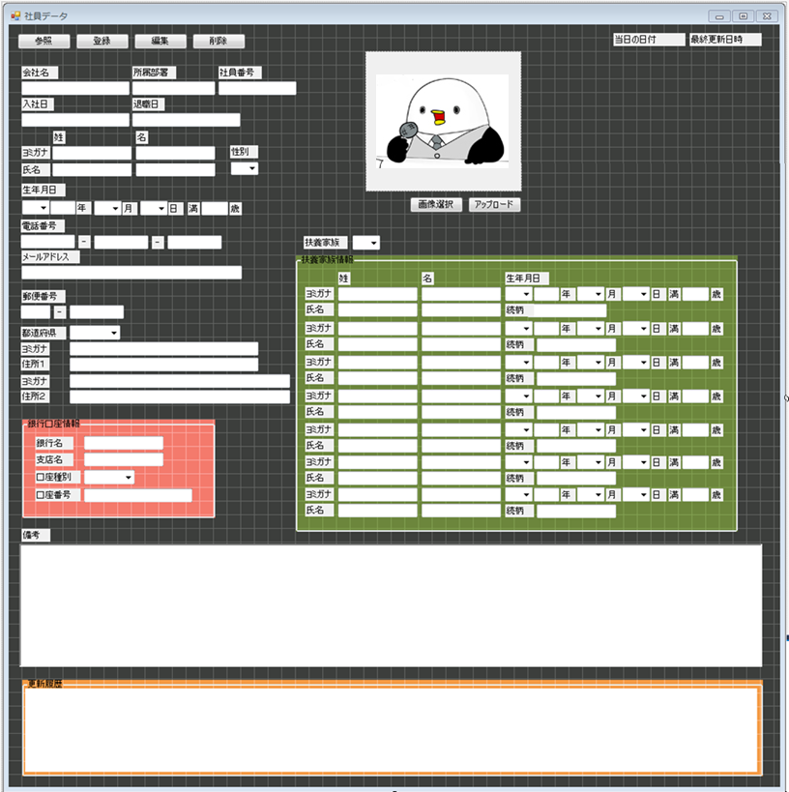
画面設計案１（社員）

1 | 会社名 |  | 参照 |  | 登録 |  | 編集 |  |  | 削除 |  |  |  | 当日の日付などなど
2 | 所属部署 |  |  |  |  |  |  |  |  |  |  |  |  |  |  |  |  |  |  |  |  |  | 28
3 | 社員番号 |  | 会社名 |  | 1 |  |  |  | 入社日 |  |  | 15
4 | 苗字（カナ）
5 | 苗字（漢字）
6 | 名前（カナ） |  | 所属部署 |  | 2 |  |  |  | 退職日 |  |  | 16
7 | 名前（漢字）
8 | 性別
9 | 生年月日 |  | 社員番号 |  | 3
10 | 電話番号
11 | メールアドレス
12 | 郵便番号 |  | 氏名
13 | 住所（カナ） |  | ミョウジ |  | 4 | ナマエ |  |  | 6 |  |  | 性別 | 8
14 | 住所（漢字） |  | 苗字 |  | 5 | 名前 |  |  | 7 |  |  |  | ▼ |  |  |  | 画像選択 |  |  |  | アップロード
15 | 入社日
16 | 退職日 |  | 生年月日 |  | 8
17 | 銀行名 |  | 年号 | ▼ |  | 年 |  | ▼ | 月 |  | ▼ | 日 | 満 | 歳
18 | 支店名
19 | 口座種別 |  | 電話番号 |  | 10 |  |  |  |  |  |  |  |  |  |  | 扶養家族
20 | 口座番号 |  |  | - |  |  |  | - |  |  |  |  |  |  |  | 有無 |  | ▼
21 | 扶養家族苗字（カナ） |  |  |  |  |  |  |  |  |  |  |  |  |  |  | 氏名
22 | 扶養家族苗字（漢字） |  | メールアドレス |  |  | 11 |  |  |  |  |  |  |  |  |  | ミョウジ |  |  | 21 | ナマエ |  | 23 | 生年月日 | 25
23 | 扶養家族名前（カナ） |  |  |  |  |  |  |  |  |  |  |  |  |  | 1 | 苗字 |  |  | 22 | 名前 |  | 24 | 続柄 | 26
24 | 扶養家族名前（漢字） |  |  |  |  |  |  |  |  |  |  |  |  |  |  | ミョウジ |  |  | 21 | ナマエ |  | 23 | 生年月日 | 25
25 | 扶養家族生年月日 |  | 郵便番号 |  | 12 |  |  |  |  |  |  |  |  |  | 2 | 苗字 |  |  | 22 | 名前 |  | 24 | 続柄 | 26
26 | 続柄 |  |  | - |  |  |  |  |  |  |  |  |  |  |  | ミョウジ |  |  | 21 | ナマエ |  | 23 | 生年月日 | 25
27 | 備考 |  |  |  |  |  |  |  |  |  |  |  |  |  | 3 | 苗字 |  |  | 22 | 名前 |  | 24 | 続柄 | 26
28 | 写真 |  | 住所 | 13 | 14 |  |  |  |  |  |  |  |  |  |  | ミョウジ |  |  | 21 | ナマエ |  | 23 | 生年月日 | 25
 |  |  | 県 | ▼ |  |  |  |  |  |  |  |  |  |  | 4 | 苗字 |  |  | 22 | 名前 |  | 24 | 続柄 | 26
 |  |  | 住所１（カナ） |  |  |  |  |  |  |  |  |  |  |  |  | ミョウジ |  |  | 21 | ナマエ |  | 23 | 生年月日 | 25
 |  |  | 住所１ |  |  |  |  |  |  |  |  |  |  |  | 5 | 苗字 |  |  | 22 | 名前 |  | 24 | 続柄 | 26
 |  |  | 住所２（カナ） |  |  |  |  |  |  |  |  |  |  |  |  | ミョウジ |  |  | 21 | ナマエ |  | 23 | 生年月日 | 25
 |  |  | 住所２ |  |  |  |  |  |  |  |  |  |  |  | 6 | 苗字 |  |  | 22 | 名前 |  | 24 | 続柄 | 26
 |  |  |  |  |  |  |  |  |  |  |  |  |  |  |  | ミョウジ |  |  | 21 | ナマエ |  | 23 | 生年月日 | 25
 |  |  | 銀行口座情報 |  |  |  |  |  |  |  |  |  |  |  | 7 | 苗字 |  |  | 22 | 名前 |  | 24 | 続柄 | 26
 |  | 17 | 銀行名
 |  | 18 | 支店名
 |  | 19 | 口座種別 |  |  | ▼
 |  | 20 | 口座番号

 |  |  | 備考 | 27

画面設計案１（社交）
画面設計案１（社交）

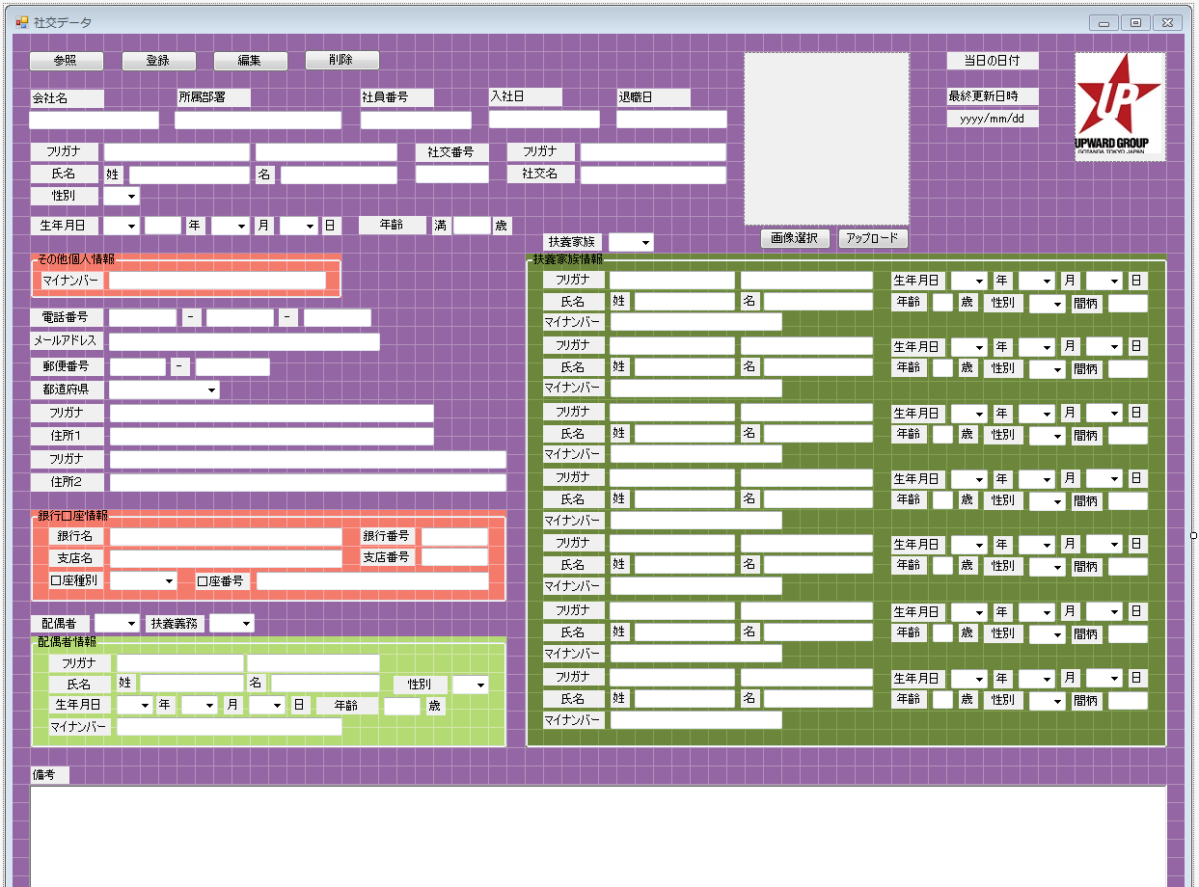
1 | 会社名 |  | 参照 |  | 登録 |  |  | 編集 |  |  | 削除 |  |  |  | 当日の日付などなど
2 | 所属部署
3 | 社員番号 |  | 会社名 |  | 1 |  |  |  |  | 入社日 |  |  | 18 |  |  |  |  |  |  |  |  |  |  | 31
4 | 源氏名（カナ）
5 | 源氏名（漢字）
6 | 社交番号 |  | 所属部署 |  | 2 |  |  |  |  | 退職日 |  |  | 19
7 | 苗字（カナ）
8 | 苗字（漢字）
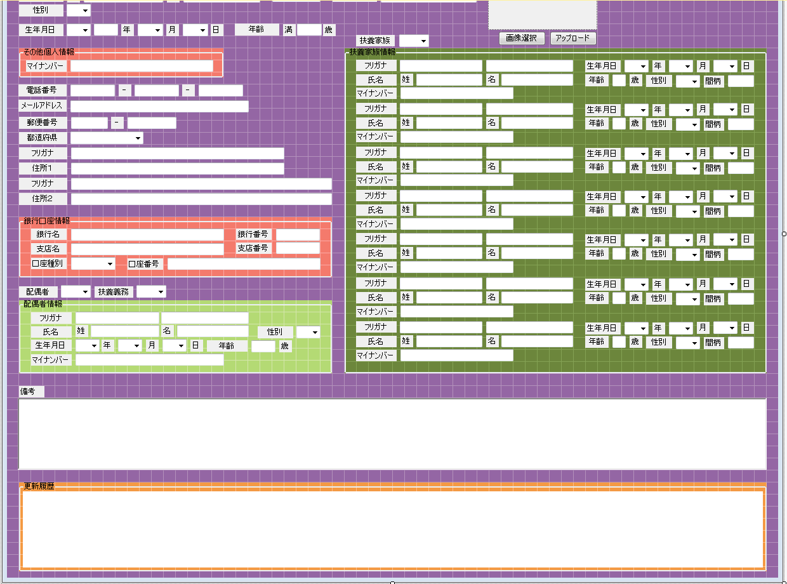
9 | 名前（カナ） |  | 社交番号 |  |  | 源氏名
10 | 名前（漢字） |  |  | 4 |  | ゲンジナ |  |  | 4
11 | 性別 |  |  |  |  | 源氏名 |  |  | 5
12 | 生年月日
13 | 電話番号 |  | 氏名
14 | メールアドレス |  | ミョウジ |  | 7 |  | ナマエ |  |  | 8 |  |  | 性別 | 11
15 | 郵便番号 |  | 苗字 |  | 9 |  | 名前 |  |  | 10 |  |  |  | ▼ |  |  |  | 画像選択 |  |  |  | アップロード
16 | 住所（カナ）
17 | 住所（漢字） |  | 生年月日 |  | 12
18 | 入社日 |  | 年号 | ▼ |  |  | 年 |  | ▼ | 月 |  | ▼ | 日 | 満 | 歳 |  | 扶養家族
19 | 退職日 |  |  |  |  |  |  |  |  |  |  |  |  |  |  |  | 有無 |  | ▼
20 | 銀行名 |  | 電話番号 |  | 13 |  |  |  |  |  |  |  |  |  |  |  | 氏名
21 | 支店名 |  |  | - |  |  |  |  | - |  |  |  |  |  |  |  | ミョウジ |  |  | 24 | ナマエ |  | 25 | 生年月日 | 28
22 | 口座種別 |  |  |  |  |  |  |  |  |  |  |  |  |  |  | 1 | 苗字 |  |  | 26 | 名前 |  | 27 | 続柄 | 29
23 | 口座番号 |  | メールアドレス |  |  |  | 14 |  |  |  |  |  |  |  |  |  | ミョウジ |  |  | 24 | ナマエ |  | 25 | 生年月日 | 28
24 | 扶養家族苗字（カナ） |  |  |  |  |  |  |  |  |  |  |  |  |  |  | 2 | 苗字 |  |  | 26 | 名前 |  | 27 | 続柄 | 29
25 | 扶養家族苗字（漢字） |  |  |  |  |  |  |  |  |  |  |  |  |  |  |  | ミョウジ |  |  | 24 | ナマエ |  | 25 | 生年月日 | 28
26 | 扶養家族名前（カナ） |  | 郵便番号 |  | 15 |  |  |  |  |  |  |  |  |  |  | 3 | 苗字 |  |  | 26 | 名前 |  | 27 | 続柄 | 29
27 | 扶養家族名前（漢字） |  |  | - |  |  |  |  |  |  |  |  |  |  |  |  | ミョウジ |  |  | 24 | ナマエ |  | 25 | 生年月日 | 28
28 | 扶養家族生年月日 |  |  |  |  |  |  |  |  |  |  |  |  |  |  | 4 | 苗字 |  |  | 26 | 名前 |  | 27 | 続柄 | 29
29 | 続柄 |  | 住所 | 16 | 17 |  |  |  |  |  |  |  |  |  |  |  | ミョウジ |  |  | 24 | ナマエ |  | 25 | 生年月日 | 28
30 | 備考 |  | 県 | ▼ |  |  |  |  |  |  |  |  |  |  |  | 5 | 苗字 |  |  | 26 | 名前 |  | 27 | 続柄 | 29
31 | 写真 |  | 住所１（カナ） |  |  |  |  |  |  |  |  |  |  |  |  |  | ミョウジ |  |  | 24 | ナマエ |  | 25 | 生年月日 | 28
 |  |  | 住所１ |  |  |  |  |  |  |  |  |  |  |  |  | 6 | 苗字 |  |  | 26 | 名前 |  | 27 | 続柄 | 29
 |  |  | 住所２（カナ） |  |  |  |  |  |  |  |  |  |  |  |  |  | ミョウジ |  |  | 24 | ナマエ |  | 25 | 生年月日 | 28
 |  |  | 住所２ |  |  |  |  |  |  |  |  |  |  |  |  | 7 | 苗字 |  |  | 26 | 名前 |  | 27 | 続柄 | 29

 |  |  | 銀行口座情報
 |  | 20 | 銀行名
 |  | 21 | 支店名
 |  | 22 | 口座種別 |  |  |  | ▼
 |  | 23 | 口座番号

 |  |  | 備考 | 30

画面設計案１（社交） (4)
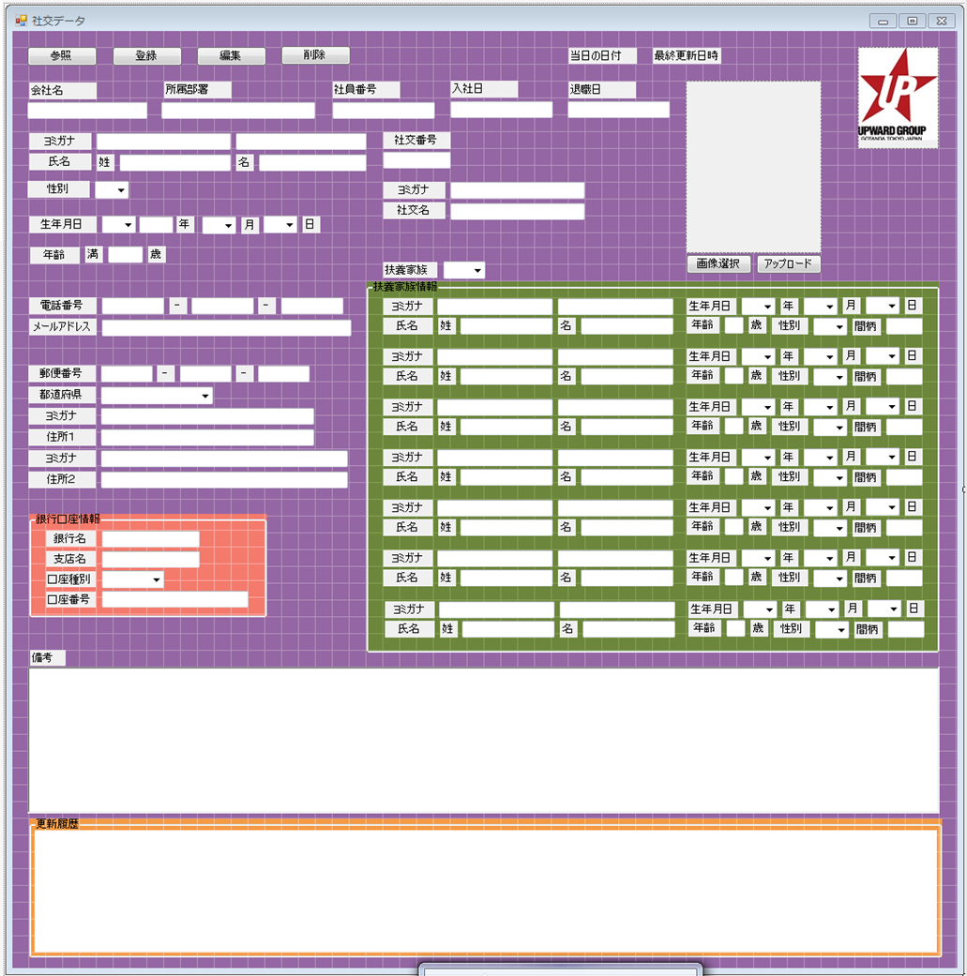
画面設計案１（社交）

1 | 会社名 |  | 参照 |  | 登録 |  |  | 編集 |  |  | 削除 |  |  |  | 当日の日付などなど
2 | 所属部署
3 | 社員番号 |  | 会社名 |  | 1 |  |  |  |  | 入社日 |  |  | 18 |  |  |  |  |  |  |  |  |  |  | 31
4 | 源氏名（カナ）
5 | 源氏名（漢字）
6 | 社交番号 |  | 所属部署 |  | 2 |  |  |  |  | 退職日 |  |  | 19
7 | 苗字（カナ）
8 | 苗字（漢字）
9 | 名前（カナ） |  | 社交番号 |  |  | 源氏名
10 | 名前（漢字） |  |  | 4 |  | ゲンジナ |  |  | 4
11 | 性別 |  |  |  |  | 源氏名 |  |  | 5
12 | 生年月日
13 | 電話番号 |  | 氏名
14 | メールアドレス |  | ミョウジ |  | 7 |  | ナマエ |  |  | 8 |  |  | 性別 | 11
15 | 郵便番号 |  | 苗字 |  | 9 |  | 名前 |  |  | 10 |  |  |  | ▼ |  |  |  | 画像選択 |  |  |  | アップロード
16 | 住所（カナ）
17 | 住所（漢字） |  | 生年月日 |  | 12
18 | 入社日 |  | 年号 | ▼ |  |  | 年 |  | ▼ | 月 |  | ▼ | 日 | 満 | 歳 |  | 扶養家族
19 | 退職日 |  |  |  |  |  |  |  |  |  |  |  |  |  |  |  | 有無 |  | ▼
20 | 銀行名 |  | 電話番号 |  | 13 |  |  |  |  |  |  |  |  |  |  |  | 氏名
21 | 支店名 |  |  | - |  |  |  |  | - |  |  |  |  |  |  |  | ミョウジ |  |  | 24 | ナマエ |  | 25 | 生年月日 | 28
22 | 口座種別 |  |  |  |  |  |  |  |  |  |  |  |  |  |  | 1 | 苗字 |  |  | 26 | 名前 |  | 27 | 続柄 | 29
23 | 口座番号 |  | メールアドレス |  |  |  | 14 |  |  |  |  |  |  |  |  |  | ミョウジ |  |  | 24 | ナマエ |  | 25 | 生年月日 | 28
24 | 扶養家族苗字（カナ） |  |  |  |  |  |  |  |  |  |  |  |  |  |  | 2 | 苗字 |  |  | 26 | 名前 |  | 27 | 続柄 | 29
25 | 扶養家族苗字（漢字） |  |  |  |  |  |  |  |  |  |  |  |  |  |  |  | ミョウジ |  |  | 24 | ナマエ |  | 25 | 生年月日 | 28
26 | 扶養家族名前（カナ） |  | 郵便番号 |  | 15 |  |  |  |  |  |  |  |  |  |  | 3 | 苗字 |  |  | 26 | 名前 |  | 27 | 続柄 | 29
27 | 扶養家族名前（漢字） |  |  | - |  |  |  |  |  |  |  |  |  |  |  |  | ミョウジ |  |  | 24 | ナマエ |  | 25 | 生年月日 | 28
28 | 扶養家族生年月日 |  |  |  |  |  |  |  |  |  |  |  |  |  |  | 4 | 苗字 |  |  | 26 | 名前 |  | 27 | 続柄 | 29
29 | 続柄 |  | 住所 | 16 | 17 |  |  |  |  |  |  |  |  |  |  |  | ミョウジ |  |  | 24 | ナマエ |  | 25 | 生年月日 | 28
30 | 備考 |  | 県 | ▼ |  |  |  |  |  |  |  |  |  |  |  | 5 | 苗字 |  |  | 26 | 名前 |  | 27 | 続柄 | 29
31 | 写真 |  | 住所１（カナ） |  |  |  |  |  |  |  |  |  |  |  |  |  | ミョウジ |  |  | 24 | ナマエ |  | 25 | 生年月日 | 28
 |  |  | 住所１ |  |  |  |  |  |  |  |  |  |  |  |  | 6 | 苗字 |  |  | 26 | 名前 |  | 27 | 続柄 | 29
 |  |  | 住所２（カナ） |  |  |  |  |  |  |  |  |  |  |  |  |  | ミョウジ |  |  | 24 | ナマエ |  | 25 | 生年月日 | 28
 |  |  | 住所２ |  |  |  |  |  |  |  |  |  |  |  |  | 7 | 苗字 |  |  | 26 | 名前 |  | 27 | 続柄 | 29

 |  |  | 銀行口座情報
 |  | 20 | 銀行名
 |  | 21 | 支店名
 |  | 22 | 口座種別 |  |  |  | ▼
 |  | 23 | 口座番号

 |  |  | 備考 | 30

画面設計案１（社交） (3)
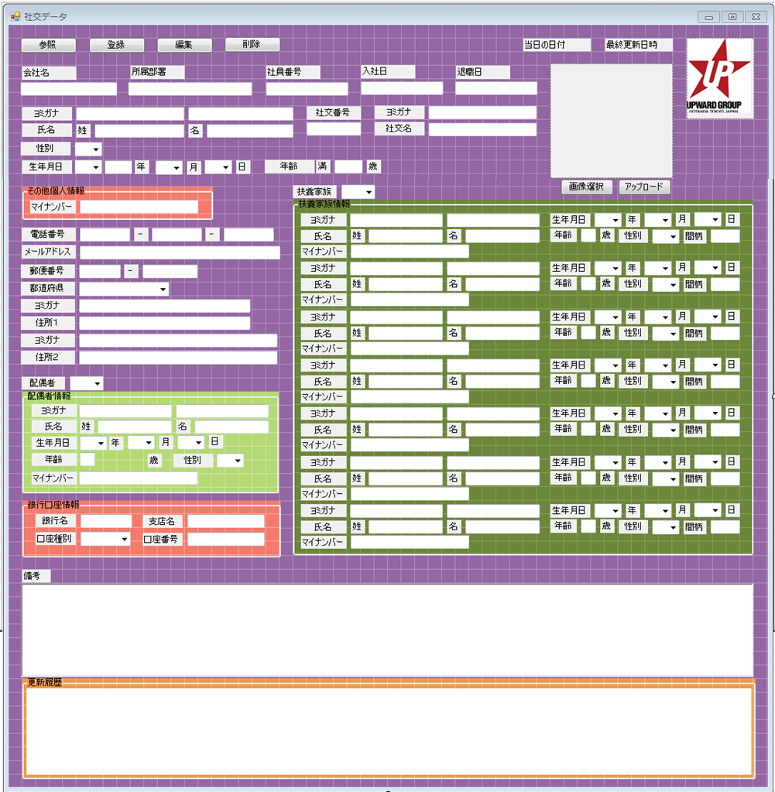
画面設計案１（社交）

1 | 会社名 |  | 参照 |  | 登録 |  |  | 編集 |  |  | 削除 |  |  |  | 当日の日付などなど
2 | 所属部署
3 | 社員番号 |  | 会社名 |  | 1 |  |  |  |  | 入社日 |  |  | 18 |  |  |  |  |  |  |  |  |  |  | 31
4 | 源氏名（カナ）
5 | 源氏名（漢字）
6 | 社交番号 |  | 所属部署 |  | 2 |  |  |  |  | 退職日 |  |  | 19
7 | 苗字（カナ）
8 | 苗字（漢字）
9 | 名前（カナ） |  | 社交番号 |  |  | 源氏名
10 | 名前（漢字） |  |  | 4 |  | ゲンジナ |  |  | 4
11 | 性別 |  |  |  |  | 源氏名 |  |  | 5
12 | 生年月日
13 | 電話番号 |  | 氏名
14 | メールアドレス |  | ミョウジ |  | 7 |  | ナマエ |  |  | 8 |  |  | 性別 | 11
15 | 郵便番号 |  | 苗字 |  | 9 |  | 名前 |  |  | 10 |  |  |  | ▼ |  |  |  | 画像選択 |  |  |  | アップロード
16 | 住所（カナ）
17 | 住所（漢字） |  | 生年月日 |  | 12
18 | 入社日 |  | 年号 | ▼ |  |  | 年 |  | ▼ | 月 |  | ▼ | 日 | 満 | 歳 |  | 扶養家族
19 | 退職日 |  |  |  |  |  |  |  |  |  |  |  |  |  |  |  | 有無 |  | ▼
20 | 銀行名 |  | 電話番号 |  | 13 |  |  |  |  |  |  |  |  |  |  |  | 氏名
21 | 支店名 |  |  | - |  |  |  |  | - |  |  |  |  |  |  |  | ミョウジ |  |  | 24 | ナマエ |  | 25 | 生年月日 | 28
22 | 口座種別 |  |  |  |  |  |  |  |  |  |  |  |  |  |  | 1 | 苗字 |  |  | 26 | 名前 |  | 27 | 続柄 | 29
23 | 口座番号 |  | メールアドレス |  |  |  | 14 |  |  |  |  |  |  |  |  |  | ミョウジ |  |  | 24 | ナマエ |  | 25 | 生年月日 | 28
24 | 扶養家族苗字（カナ） |  |  |  |  |  |  |  |  |  |  |  |  |  |  | 2 | 苗字 |  |  | 26 | 名前 |  | 27 | 続柄 | 29
25 | 扶養家族苗字（漢字） |  |  |  |  |  |  |  |  |  |  |  |  |  |  |  | ミョウジ |  |  | 24 | ナマエ |  | 25 | 生年月日 | 28
26 | 扶養家族名前（カナ） |  | 郵便番号 |  | 15 |  |  |  |  |  |  |  |  |  |  | 3 | 苗字 |  |  | 26 | 名前 |  | 27 | 続柄 | 29
27 | 扶養家族名前（漢字） |  |  | - |  |  |  |  |  |  |  |  |  |  |  |  | ミョウジ |  |  | 24 | ナマエ |  | 25 | 生年月日 | 28
28 | 扶養家族生年月日 |  |  |  |  |  |  |  |  |  |  |  |  |  |  | 4 | 苗字 |  |  | 26 | 名前 |  | 27 | 続柄 | 29
29 | 続柄 |  | 住所 | 16 | 17 |  |  |  |  |  |  |  |  |  |  |  | ミョウジ |  |  | 24 | ナマエ |  | 25 | 生年月日 | 28
30 | 備考 |  | 県 | ▼ |  |  |  |  |  |  |  |  |  |  |  | 5 | 苗字 |  |  | 26 | 名前 |  | 27 | 続柄 | 29
31 | 写真 |  | 住所１（カナ） |  |  |  |  |  |  |  |  |  |  |  |  |  | ミョウジ |  |  | 24 | ナマエ |  | 25 | 生年月日 | 28
 |  |  | 住所１ |  |  |  |  |  |  |  |  |  |  |  |  | 6 | 苗字 |  |  | 26 | 名前 |  | 27 | 続柄 | 29
 |  |  | 住所２（カナ） |  |  |  |  |  |  |  |  |  |  |  |  |  | ミョウジ |  |  | 24 | ナマエ |  | 25 | 生年月日 | 28
 |  |  | 住所２ |  |  |  |  |  |  |  |  |  |  |  |  | 7 | 苗字 |  |  | 26 | 名前 |  | 27 | 続柄 | 29

 |  |  | 銀行口座情報
 |  | 20 | 銀行名
 |  | 21 | 支店名
 |  | 22 | 口座種別 |  |  |  | ▼
 |  | 23 | 口座番号

 |  |  | 備考 | 30

画面設計案１（社交） (2)
画面設計案１（社交）
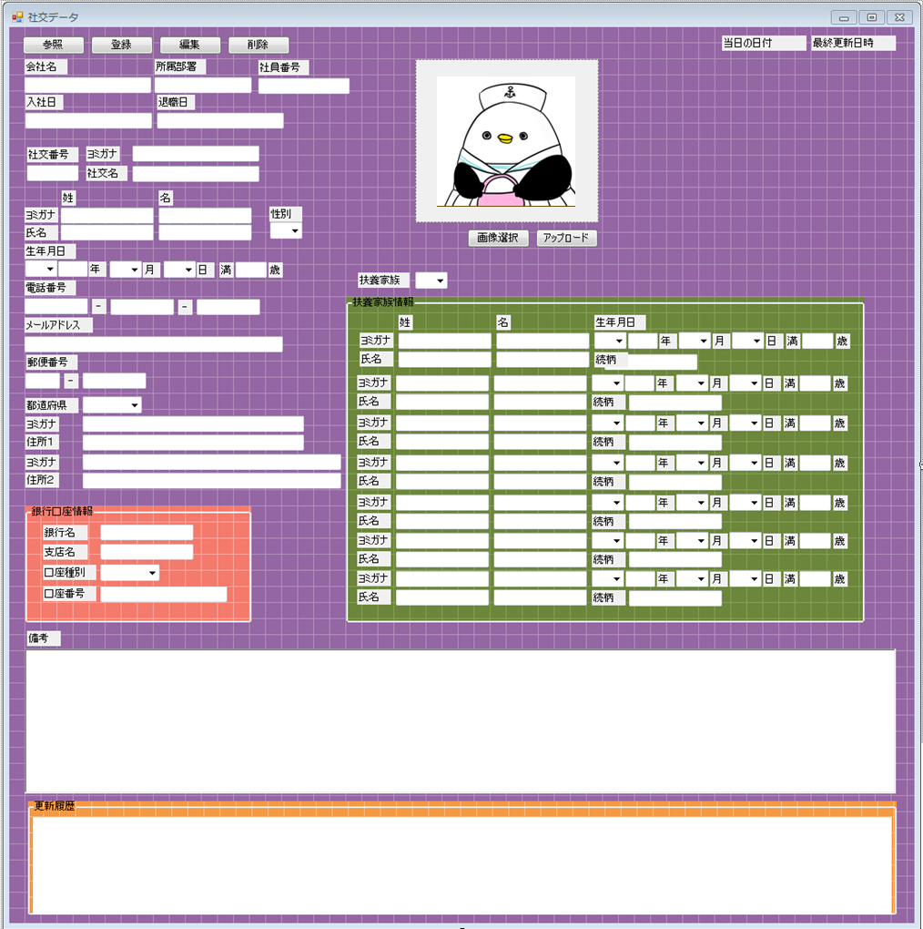
1 | 会社名 |  | 参照 |  | 登録 |  |  | 編集 |  |  | 削除 |  |  |  | 当日の日付などなど
2 | 所属部署
3 | 社員番号 |  | 会社名 |  | 1 |  |  |  |  | 入社日 |  |  | 18 |  |  |  |  |  |  |  |  |  |  | 31
4 | 源氏名（カナ）
5 | 源氏名（漢字）
6 | 社交番号 |  | 所属部署 |  | 2 |  |  |  |  | 退職日 |  |  | 19
7 | 苗字（カナ）
8 | 苗字（漢字）
9 | 名前（カナ） |  | 社交番号 |  |  | 源氏名
10 | 名前（漢字） |  |  | 4 |  | ゲンジナ |  |  | 4
11 | 性別 |  |  |  |  | 源氏名 |  |  | 5
12 | 生年月日
13 | 電話番号 |  | 氏名
14 | メールアドレス |  | ミョウジ |  | 7 |  | ナマエ |  |  | 8 |  |  | 性別 | 11
15 | 郵便番号 |  | 苗字 |  | 9 |  | 名前 |  |  | 10 |  |  |  | ▼ |  |  |  | 画像選択 |  |  |  | アップロード
16 | 住所（カナ）
17 | 住所（漢字） |  | 生年月日 |  | 12
18 | 入社日 |  | 年号 | ▼ |  |  | 年 |  | ▼ | 月 |  | ▼ | 日 | 満 | 歳 |  | 扶養家族
19 | 退職日 |  |  |  |  |  |  |  |  |  |  |  |  |  |  |  | 有無 |  | ▼
20 | 銀行名 |  | 電話番号 |  | 13 |  |  |  |  |  |  |  |  |  |  |  | 氏名
21 | 支店名 |  |  | - |  |  |  |  | - |  |  |  |  |  |  |  | ミョウジ |  |  | 24 | ナマエ |  | 25 | 生年月日 | 28
22 | 口座種別 |  |  |  |  |  |  |  |  |  |  |  |  |  |  | 1 | 苗字 |  |  | 26 | 名前 |  | 27 | 続柄 | 29
23 | 口座番号 |  | メールアドレス |  |  |  | 14 |  |  |  |  |  |  |  |  |  | ミョウジ |  |  | 24 | ナマエ |  | 25 | 生年月日 | 28
24 | 扶養家族苗字（カナ） |  |  |  |  |  |  |  |  |  |  |  |  |  |  | 2 | 苗字 |  |  | 26 | 名前 |  | 27 | 続柄 | 29
25 | 扶養家族苗字（漢字） |  |  |  |  |  |  |  |  |  |  |  |  |  |  |  | ミョウジ |  |  | 24 | ナマエ |  | 25 | 生年月日 | 28
26 | 扶養家族名前（カナ） |  | 郵便番号 |  | 15 |  |  |  |  |  |  |  |  |  |  | 3 | 苗字 |  |  | 26 | 名前 |  | 27 | 続柄 | 29
27 | 扶養家族名前（漢字） |  |  | - |  |  |  |  |  |  |  |  |  |  |  |  | ミョウジ |  |  | 24 | ナマエ |  | 25 | 生年月日 | 28
28 | 扶養家族生年月日 |  |  |  |  |  |  |  |  |  |  |  |  |  |  | 4 | 苗字 |  |  | 26 | 名前 |  | 27 | 続柄 | 29
29 | 続柄 |  | 住所 | 16 | 17 |  |  |  |  |  |  |  |  |  |  |  | ミョウジ |  |  | 24 | ナマエ |  | 25 | 生年月日 | 28
30 | 備考 |  | 県 | ▼ |  |  |  |  |  |  |  |  |  |  |  | 5 | 苗字 |  |  | 26 | 名前 |  | 27 | 続柄 | 29
31 | 写真 |  | 住所１（カナ） |  |  |  |  |  |  |  |  |  |  |  |  |  | ミョウジ |  |  | 24 | ナマエ |  | 25 | 生年月日 | 28
 |  |  | 住所１ |  |  |  |  |  |  |  |  |  |  |  |  | 6 | 苗字 |  |  | 26 | 名前 |  | 27 | 続柄 | 29
 |  |  | 住所２（カナ） |  |  |  |  |  |  |  |  |  |  |  |  |  | ミョウジ |  |  | 24 | ナマエ |  | 25 | 生年月日 | 28
 |  |  | 住所２ |  |  |  |  |  |  |  |  |  |  |  |  | 7 | 苗字 |  |  | 26 | 名前 |  | 27 | 続柄 | 29

 |  |  | 銀行口座情報
 |  | 20 | 銀行名
 |  | 21 | 支店名
 |  | 22 | 口座種別 |  |  |  | ▼
 |  | 23 | 口座番号

 |  |  | 備考 | 30

Sheet3
